工作表1
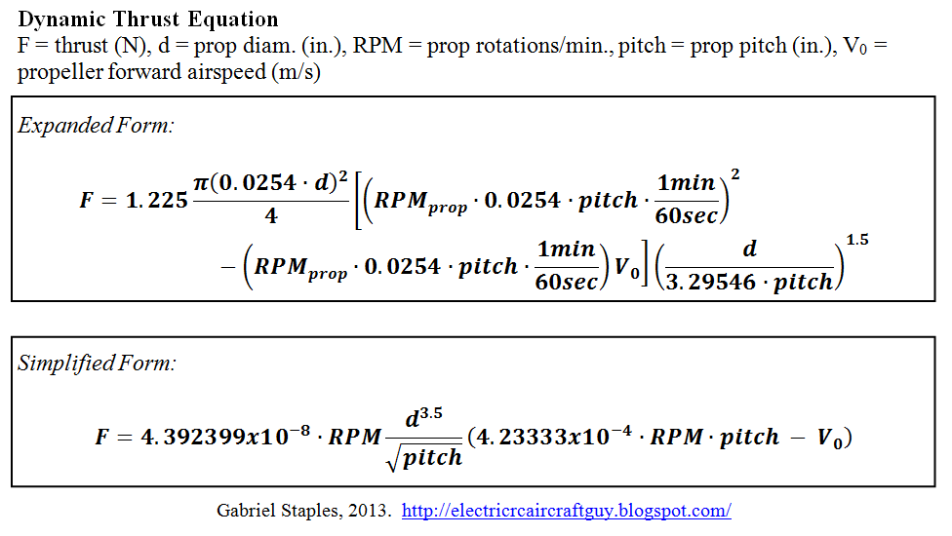
旋翼升力計算機
參數
RPM | 10500
槳直徑 | 10
pitch(in) | 6
air speed | 2
馬達數 | 1

升力(g) | 1564.4462419

